要件定義
 |  |  |  |  | 要件定義

 |  |  |  |  | 品物マッピングシステム

str
2023-07-22

 | 目次

 | １．概要
 |  | 本システムは、品物をマッピングするシステムである。
 |  | 品物のマッピング自体は、ユーザが自由に行うことができる。
 |  | システムに店舗情報、マッピング情報を保持することにより、全ユーザが登録したデータにアクセスすることができる。
 |  | 店舗に正式に依頼しま＠＠ingなどは行わず、諸費者のみでシステムを使いやすくしていく方針である。

スマホ
 | ２．システム構成

サーバ
ORACLE
ハブ
スマホ

 | ３．業務要件
 |  | ・誰でも簡単にマッピングできる
 |  | ・商品だななどの地形が設置しやすい
 |  | ・動作が軽いこと
 |  | ・テキストベースな店舗登録（重複などは別途考える）
 |  | ・店舗検索機能はリッチに作る
 |  | ・ユーザ登録は要らない
 |  | →お気に入り登録機能
 |  | →店舗履歴

 | ４．機能
 |  | ・ユーザ登録
 |  |  | ユーザ名、パスワード、ユーザID
粉もの
リスト
小麦粉
片栗粉
天ぷらこ
こな
こな
こあ
こな
検索
お気に入り
検索結果が◯箇所あります。
〇〇コーナ 天ぷら
〇〇コーナ 天ぷら
他に、わかりやすくMAPに表示や強調できる案が
見つかればそれのほうが良い。
登録
 |  |  | 履歴・お気に入り機能と紐付ける
 |  | ・店舗登録
 |  | ・店舗検索
 |  | ・店舗の品物だな作成機能
 |  | ・店舗のコーナー名登録機能
 |  | ・品物登録機能 |  |  |  | およそリスト表示 上限を決めておいて、更新日付順
 |  | ・品物検索機能（検索結果は要検討、一番重要な部分）
 |  | ・ヘルプ機能

 | ５．システム使用プロセス

 |  | １．インストール
 |  | ２．ユーザ登録
 |  | ３．地元のスーパー検索しお気に入り登録を促す。
 |  | ４．使用できる

 | ６．appleストアUP要件
 |  | 1 | Certificate, Profile などの設定
 |  |  | 大前提として、年会費を払って開発者登録しなければなりません
 |  |  | ドル円の為替レートで調整されますが概ねUS$100です。
 |  | 2 | Xcodeを使ってコードを記述、デバッグ
 |  | 3 | App Store Connect にアプリをuploadするため登録
 |  | 4 | XcodeからアプリをArchiveしApp Store Connectにupload
 |  | 5 | TestFlightなど実機によるテストを含む
 |  | 6 | App Store Connect にアプリ提出のための情報を登録
 |  | 7 | 審査へ提出する

 | ７．画面要件

 |  |  | １．トップ画面
 |  |  |  | １－１． |  | ログイン画面
 |  |  |  | １－２． |  | 登録画面
 |  |  | ２． | 店舗選択画面
 |  |  |  | ２－１．店舗登録
 |  |  |  | ２－２．店舗情報変更
 |  |  | ３．店舗ＭＡＰ画面
 |  |  |  | ３－１． |  | 品物登録
 |  |  |  | ３－１． |  | 品物変更

基本設計
 |  |  |  |  | 基本設計

 |  |  |  |  | 品物マッピングシステム

str
2023-07-22

 | 目次

 |  | 機能一覧
 |  | テーブル定義
 |  | システム構成図
 |  | 画面レイアウト設計
 |  | 帳票レイアウト設計
 |  | ER図

 | 機能一覧

 |  | １． | ログイン機能

 |  |  | ユーザ登録 |  |  |  |  |  |  | 登録情報の変更・削除
 |  |  |  | ユーザID |  |  |  |  |  |  | ユーザIDの変更・削除を許容する
 |  |  |  | ユーザ名
 |  |  |  | パスワード
 |  |  |  | を登録することができる。
 |  |  |  | ユーザIDは重複は禁止とする。
 |  |  |  | 忘れた場合は、メールアドレス連携？

 |  | ２． | お気に入り店舗登録

 |  |  | 登録時にお気に入りの店舗を登録する。
 |  |  | 目当ての店舗がない場合は新たに登録することができる。

 |  | ３． | 店舗検索機能
 |  |  |  | 店舗の検索をすることができる。」

 |  | ４． | 店舗ないMAP機能
 |  |  | 店舗ないMAPを表示する。

 |  |  | ４−１． |  | 店舗内の商品カテゴリー表示機能
 |  |  | ４−２． |  | 店舗内のカテゴリーごとのリスト表示機能
 |  |  |  |  | ◯アイコンを押すことによってリストを表示する。
 |  |  | ４−３． |  | 店舗内のカテゴリー登録
 |  |  |  |  | 店舗のカテゴリーを登録できる
 |  |  | ４−４． |  | 店舗内の商品登録
 |  |  |  |  | カテゴリーに属する商品を登録することができる。
 |  |  | ４−５． |  | 店舗内の商品だな設置
 |  |  |  |  | 店舗の商品だなを設置できる。

 |  |  | ４−５．それぞれの情報を変更・削除することができる。

 |  | ５．ヘルプ機能
 |  |  | 各操作のヘルプを表示する。

 | テーブル定義

 |  | user_inf |  |  |  |  |  |  |  |  |  |  |  |  |  | fov_store
 |  | user_id |  |  | varchar |  | (30) |  |  |  |  |  |  |  |  | fov_id | varchar | (30)
 |  | name |  |  | varchar |  | (255) |  |  |  |  |  |  |  |  | user_id | varchar | (30)
 |  | pass |  |  | varchar |  | (255) |  |  |  |  |  |  |  |  | store_id | varchar | (30)
 |  | mail |  |  | varchar |  | varchar

 |  | store_inf
 |  | store_id |  |  |  | varchar |  | (30) | 自動採番
 |  | store_name |  |  |  | varchar |  | (255)

 |  | store_detail
 |  | store_id |  |  |  | varchar |  | (30) |  | store_category |  |  |  |  | store_list
 |  | rack_id |  |  |  | varchar |  | (30) |  | category_id |  | varchar | (30) |  | category_id |  | varchar | (30)
 |  | rack_name |  |  |  | varchar |  | (255) |  | category_name |  | varchar | (255) |  | category_name |  | varchar | (30)

 |  |  |  |  |  |  |  |  |  | Products |  |  |  |  | list_Product
 |  |  |  |  |  |  |  |  |  | Products _id |  | varchar | (30) |  | listProducts _id |  | varchar | (30)
 |  |  |  |  |  |  |  |  |  | rack_id |  | varchar | (30) |  | category_id |  | varchar | (30)
 |  |  |  |  |  |  |  |  |  | category_id |  | varchar | (30) |  | list_id |  | varchar | (30)
 |  |  |  |  |  |  |  |  |  | info |  | varchar | (255) |  | info |  | varchar | (255)

 | システム構成図



 |  | iphone(swift)
 |  |  |  |  |  |  |  |  | webサーバ
 |  |  |  |  |  |  |  |  | (Apatch、Java） |  |  |  |  | DBサーバ
 |  |  |  |  |  |  |  |  |  |  |  |  |  | MySQL

 |  | Andoriod(java or kotlin)

 | 画面レイアウト設計
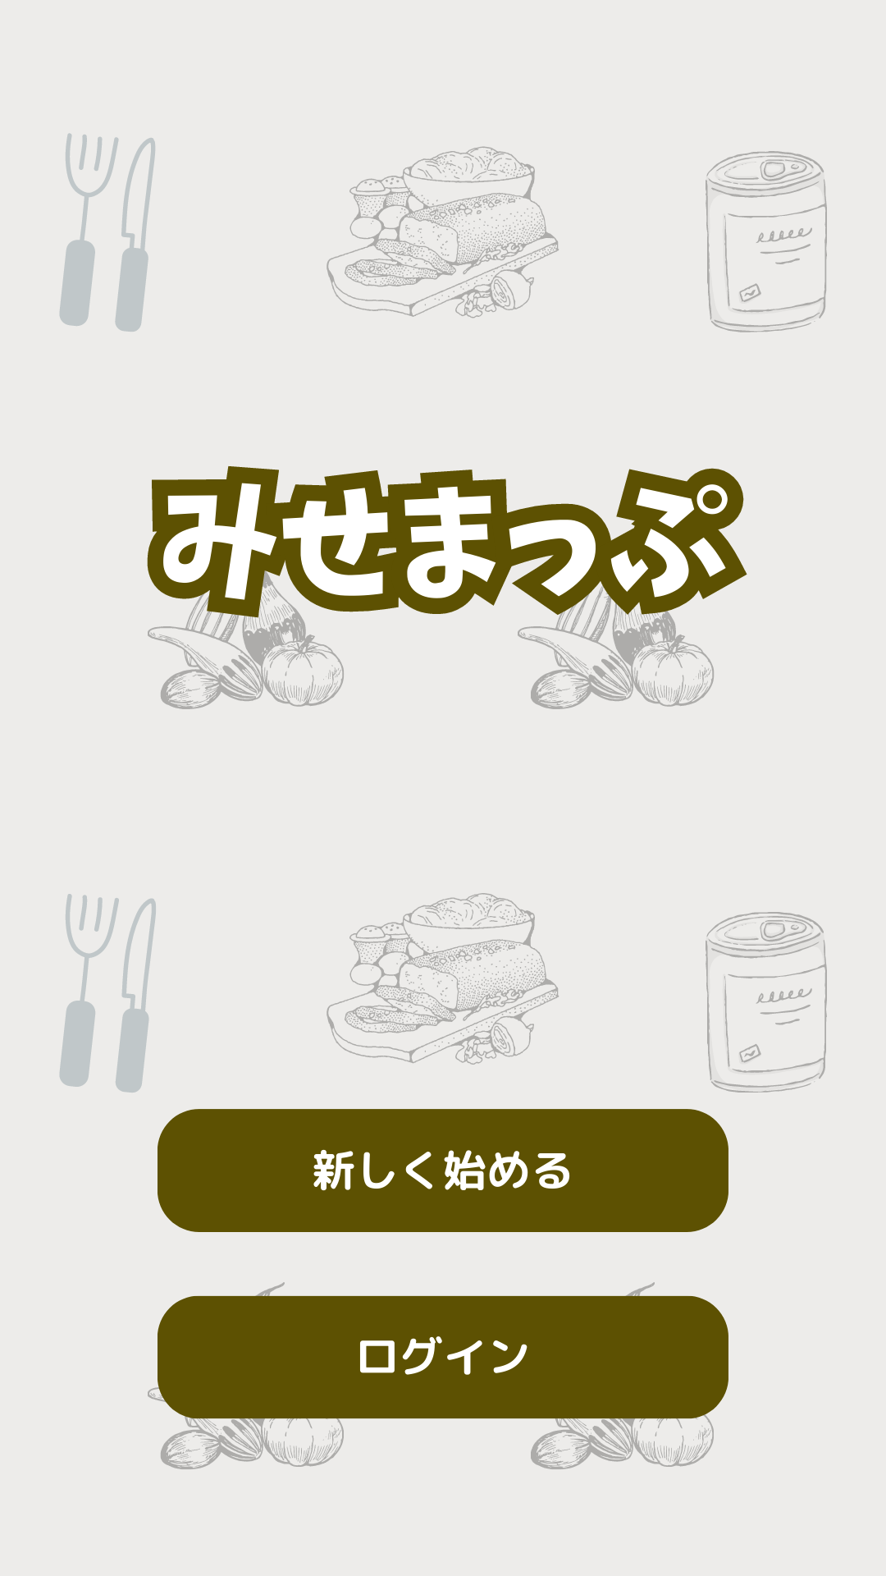
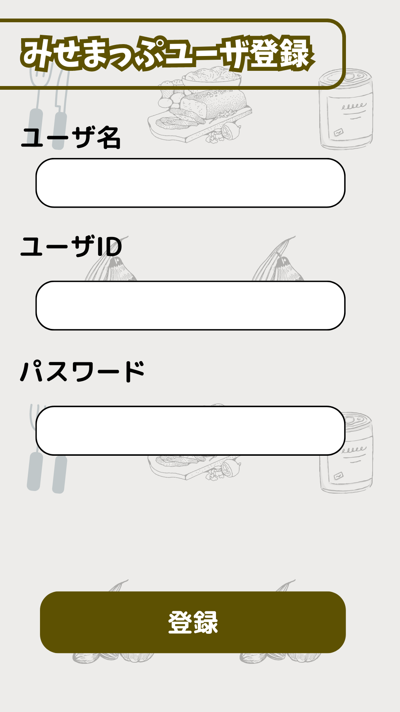

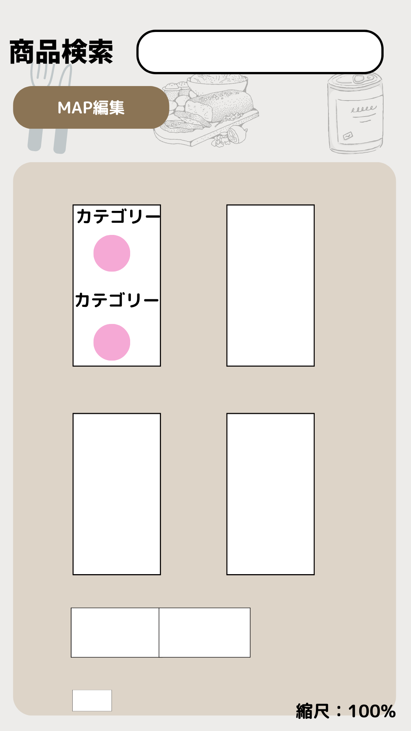
 | TOP画面

